ex1
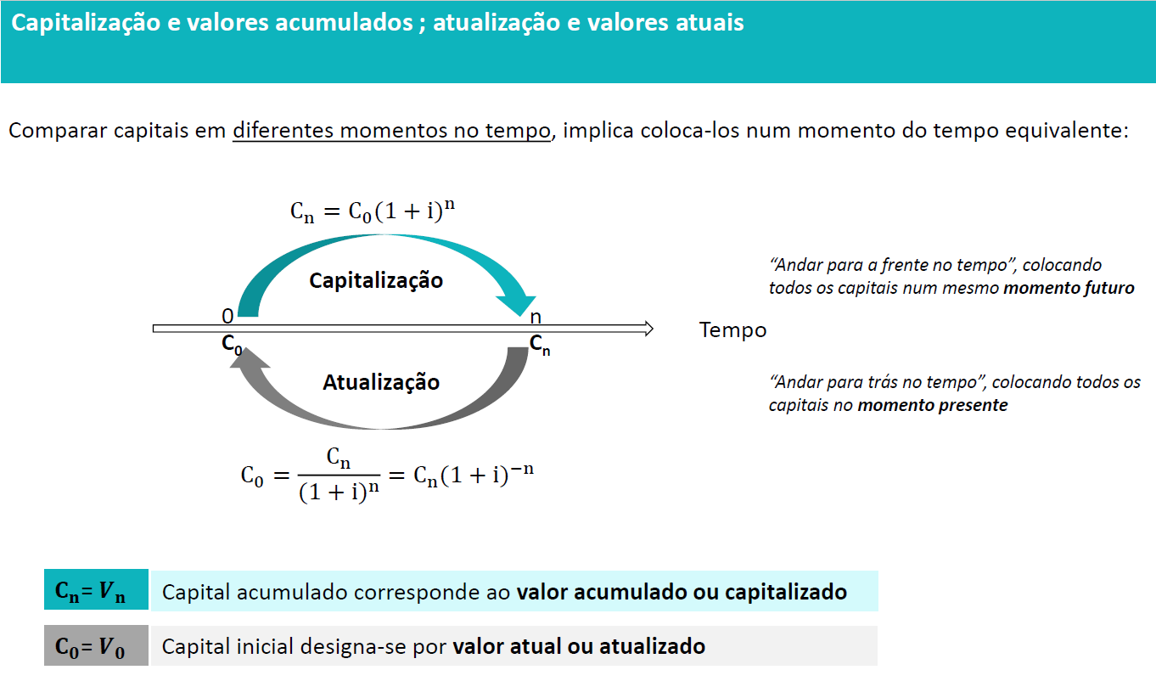

Ano | Cash Flows |  | Taxa de atualização | 10%
0 | -100,000.00 €
1 | 30,000.00 €
2 | 30,000.00 €
3 | 30,000.00 €
4 | 30,000.00 €
5 | 30,000.00 €

C0 | -100,000.00 €
C1 | 27,272.73 €
C2 | 24,793.39 €
C3 | 22,539.44 €
C4 | 20,490.40 €
C5 | 18,627.64 €

Valor Atual |  | 13,723.60 €

ex2
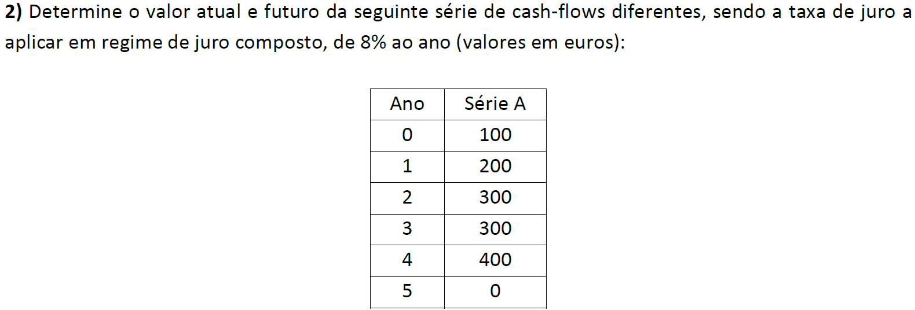

Ano | Série A |  |  | Anos
0 | 100 |  |  | 0 | 1 | 2 | 3 | 4 | 5
1 | 200 |  | Valor Atual | 100 | 185.19 | 257.20 | 238.14967231 | 294.01194112 | 0 | = | 1074.55
2 | 300 |  | Valor Futuro | 100 | 216 | 349.92 | 377.9136 | 544.195584 | 0 | = | 1588.03
3 | 300 |  | VF - RB »»» | 146.93280768 | 272.097792 | 377.9136 | 349.92 | 432 | 0 | = | 1578.86
4 | 400
5 | 0 |  |  | 100 | 200 | 300 | 300 | 400 | 0
 |  |  |  | 5 | 4 | 3 | 2 | 1 | 0
Taxa de juro (composto) |  | 8%

